团队成员信息表
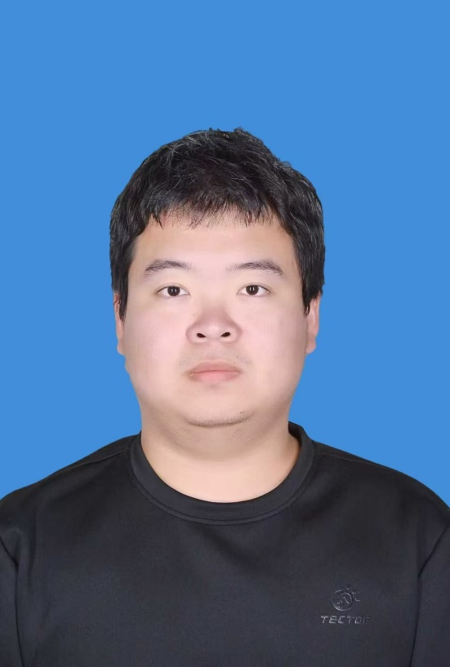
姓名 | 英文名 | 身份/职称 | 研究方向 | 邮箱 | 照片文件名
景向楠 | Xiangnan Jing | 硕士生 | 干旱环境演化、环境健康 | jingxiangnan25@mails.ucas.ac.cn

